Sheet2
FQA PowerDrill V7.8 | Latest claim: | 41944 | Claims: | 496 | Claim cost SEK: | 1697249 | Average claim cost SEK: | 3422 | Struggling to make space for dealer, commodity and aftermarket vendor. Temporary solution...

Claims - Top 10 Plant
CHW | 385
SHA | 41
BNG | 32
LNY | 25
PED | 6
KON | 6
KLG | 1
Claims - Top 10 Machine Line
Crawler Excavators | 362
Compact Excavators | 129
Wheeled Excavators | 4
Compactors | 1
Units - Pareto Machine Line
Crawler Excavators | 40014
Compact Excavators | 19582
Wheel Loaders | 18447
Backhoe Loaders | 7093
Articulated Haulers | 6304
Compactors | 5937
Compact Wheel Loaders | 5505
Wheeled Excavators | 4393
Skid Steer Loaders | 3770
Motor Graders | 2780
Claims per unit for 2, 6 and 12 months in use by rolling months assembly period.
 | 12 months | 6 months | 2 months
 | 0.0051140833989 | 0.0022543532338 | 0.00054267772696 | #N/A
Sep | 0.0054182438952 | 0.0024147519391 | 0.00094710767886 | #N/A
 | 0.006407895706 | 0.0028966615975 | 0.0012980457201 | #N/A
 | 0.0069738480697 | 0.0039030736705 | 0.0016166841807 | #N/A
 | 0.0078855675775 | 0.0049239033124 | 0.0016894895963 | #N/A
 | 0.0084006462036 | 0.0060930770039 | 0.001771756123 | #N/A
 | 0.0086206896552 | 0.0057670126874 | 0.001718409898 | #N/A
 | 0.0077733199599 | 0.0044069041498 | 0.0010943579767 | #N/A
 | 0.0080469176214 | 0.0035733192165 | 0.0011817226891 | #N/A
 | 0.0081891223733 | 0.0038558505116 | 0.0011745705476 | #N/A
 | 0.007898404832 | 0.0041164363423 | 0.00087209302326 | #N/A
 | 0.0065883700945 | 0.003640776699 | 0.00066480521207 | #N/A
 | 0.0053834190693 | 0.0027986118885 | 0.00044038313333 | #N/A
 | 0.0047526463599 | 0.0022767768759 | 0.00067941376298 | #N/A
 | 0.003582395087 | 0.0017316806416 | 0.0006221669185 | #N/A
 | 0.0038793103448 | 0.0022492127755 | 0.0010446591799 | #N/A
 | 0.0030955759061 | 0.0022190841235 | 0.00087015372716 | #N/A
 | 0.00395256917 | 0.0025953509366 | 0.00074666666667 | #N/A
 | #N/A | 0.0016634676903 | 0.00023705108451 | #N/A
 | #N/A | 0.0017112017902 | 0.00023854961832 | #N/A
 | #N/A | 0.0012987012987 | 0.00038017995184 | #N/A
 | #N/A | 0.001379548198 | 0.00058147986626 | #N/A
 | #N/A | 0.0013235016071 | 0.00060707239338 | #N/A
 | #N/A | 0.0021425788859 | 0.00058021467943 | #N/A
 | #N/A | #N/A | 0.0005148005148 | #N/A
 | #N/A | #N/A | 0.00050968399592 | #N/A
 | #N/A | #N/A | 0.0013987970346 | #N/A
 | #N/A | #N/A | 0.0013566220112 | #N/A
 | #N/A | #N/A | #N/A | #N/A
 | #N/A | #N/A | #N/A | #N/A
 | #N/A | #N/A | #N/A | #N/A
 | #N/A | #N/A | #N/A | #N/A
 | #N/A | #N/A | #N/A | #N/A
 | #N/A | #N/A | #N/A | #N/A
 | #N/A | #N/A | #N/A | #N/A
 | #N/A | #N/A | #N/A | #N/A
 | #N/A | #N/A | #N/A | #N/A
 | #N/A | #N/A | #N/A | #N/A
 | #N/A | #N/A | #N/A | #N/A
 | #N/A | #N/A | #N/A | #N/A
 | #N/A | #N/A | #N/A | #N/A
 | #N/A | #N/A | #N/A | #N/A
 | #N/A | #N/A | #N/A | #N/A

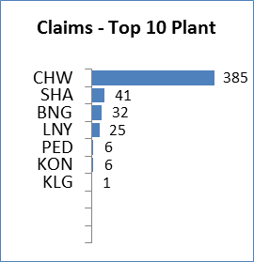
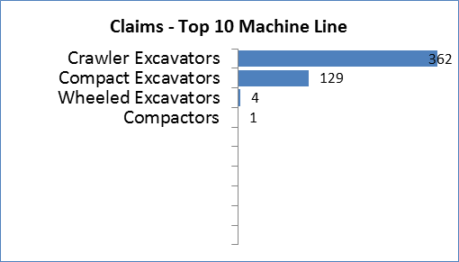
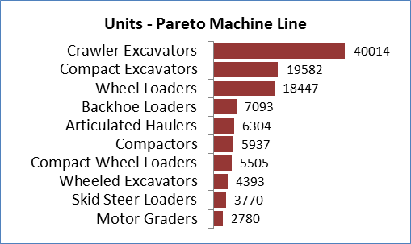

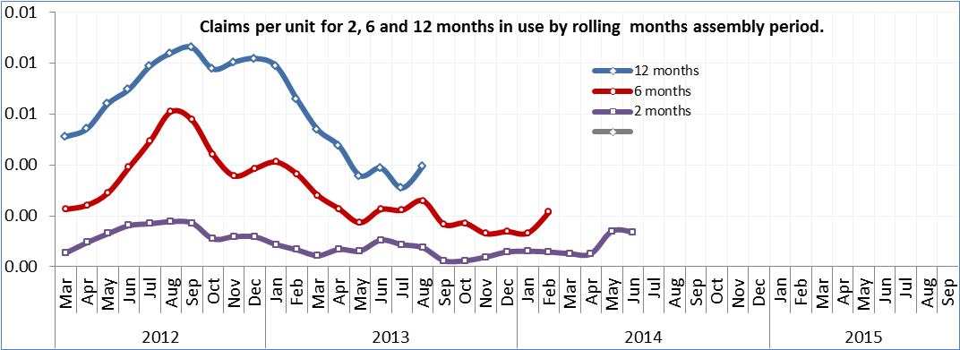

Claims - Top 10 Parts Category
1000 Wet battery | 496
Top 10 Defect codes (98% of total)
Discharged batteries | 237
Voltage drop | 139
Poor performance | 33
Short-circuit | 30
Deformation | 16
Contact fault | 9
Cracks, general | 9
Break in wiring (open circut) | 6
Broken, in pieces | 3
Undefined | 2
Claims - Top 10 Country
China | 147
United States | 94
India | 67
South Korea | 56
Great Britain | 19
Canada | 17
Norway | 17
France | 13
Germany | 7
Australia | 7

